Ausschnitt GK und DSMS
AUFLIEGENDE KOMBINATION Ausschnitt GK oder GK mit Muldenlüfter DSMS für kombinierten Einbau bis max. Baugrösse 70 (alle Masse in mm) für aktuelle Modelle ab 2021/2022 nicht aufgeführte Geräte können nicht kombiniert werden (z.Bsp. Panoramakochfelder)

Baugrösse | Geräte Auswahl Induktion | Anzahl Geräte | Variante aufliegendeKombination
30 | CookTop V4000 I302 (31143), GK 26 TIMSZ (31084)
40 | CookTop Teppan Yaki I40 (31140), GK 17 TIYSZ (31076) |  | Ausschnittbreite C in mm = | 0
 | CoopTop V4000 I402 (31144), GK 27 TIMSZ (31085)
60 | GK 27 TIYSZ (31077) |  | Ausschnitttiefe D in mm = | 0
 | CookTop V4000 I604 (31115), GK 46 TIMSZ(O) (31086)
 | CookTop V2000 I604 (31148), GK 47 TIMSZ(O) (31099)
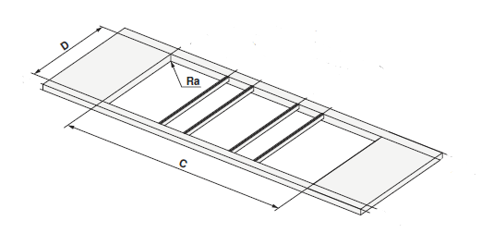
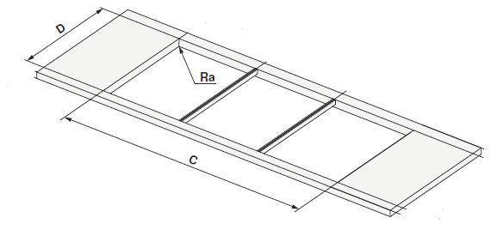
 | CookTop V2000 I604 (31141), GK 46 TI(M)GZ (31078, 31090) |  | Beispiele aus Planungshilfe: ohne und mit DSMS
70 | GK 46 TIMXSZ (31087)
 | CookTop V2000 I704 (31147), GK 47 TIMXSZ (31098)
 | CookTop V4000 I704 (31116), GK 46 TIMXSZO (31087)

 | Geräte Auswahl Muldenlüfter
DSMS | DESIGN MULDENLÜFTER DSMS (64005)

